상품제안서
드리온 숏스트랩 15W 고속 맥세이프 10000mAh | 상품코드: F31094

 |  |  |  |  |  |  | 02-412-0044 | www.easy1.co.kr
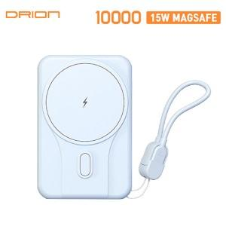

【상세/제작정보】 | ＊택배비별도 (1BOX 40개) 4000원(VAT별도)

【인쇄/포장옵션】 | 레이저, 풀칼라 / 포장지포장

【공급단가】 | 수량 | 50~ | 100~ | 300~ | 500~ | 1,000~
*VAT별도 | 단가 | 13,370원 | 13,160원 | 12,840원 | 12,510원 | 12,300원

【상품 URL】 | https://dev.easy1.co.kr:443/src/goods_detail.php?gdno=31094

